Закупка cronier-mac
Фото | Наименование | Цена | Кол-во | Сумма
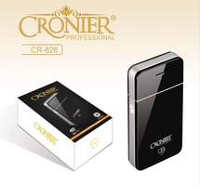 | CR-826 | 300.00 | 4 | 1,200.00
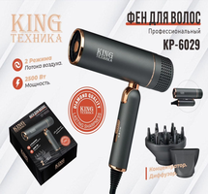 | KP-6029 | 1,050.00 | 1 | 1,050.00
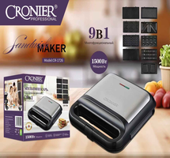 | CR-1726 | 2,400.00 | 1 | 2,400.00
 | KC-3035 | 1,100.00 | 1 | 1,100.00
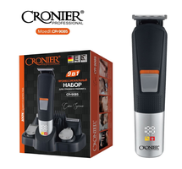 | CR-9085 | 800.00 | 1 | 800.00
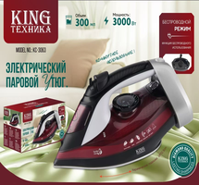 | KC-3063 | 1,500.00 | 1 | 1,500.00
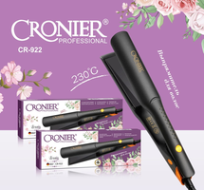 | CR-922 | 850.00 | 1 | 850.00
 | CR-123 | 1,100.00 | 1 | 1,100.00
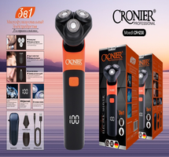 | CR-1230 | 650.00 | 1 | 650.00
Итого: 9 позиций |  |  | 12 | 10,650.00

